Hoja1
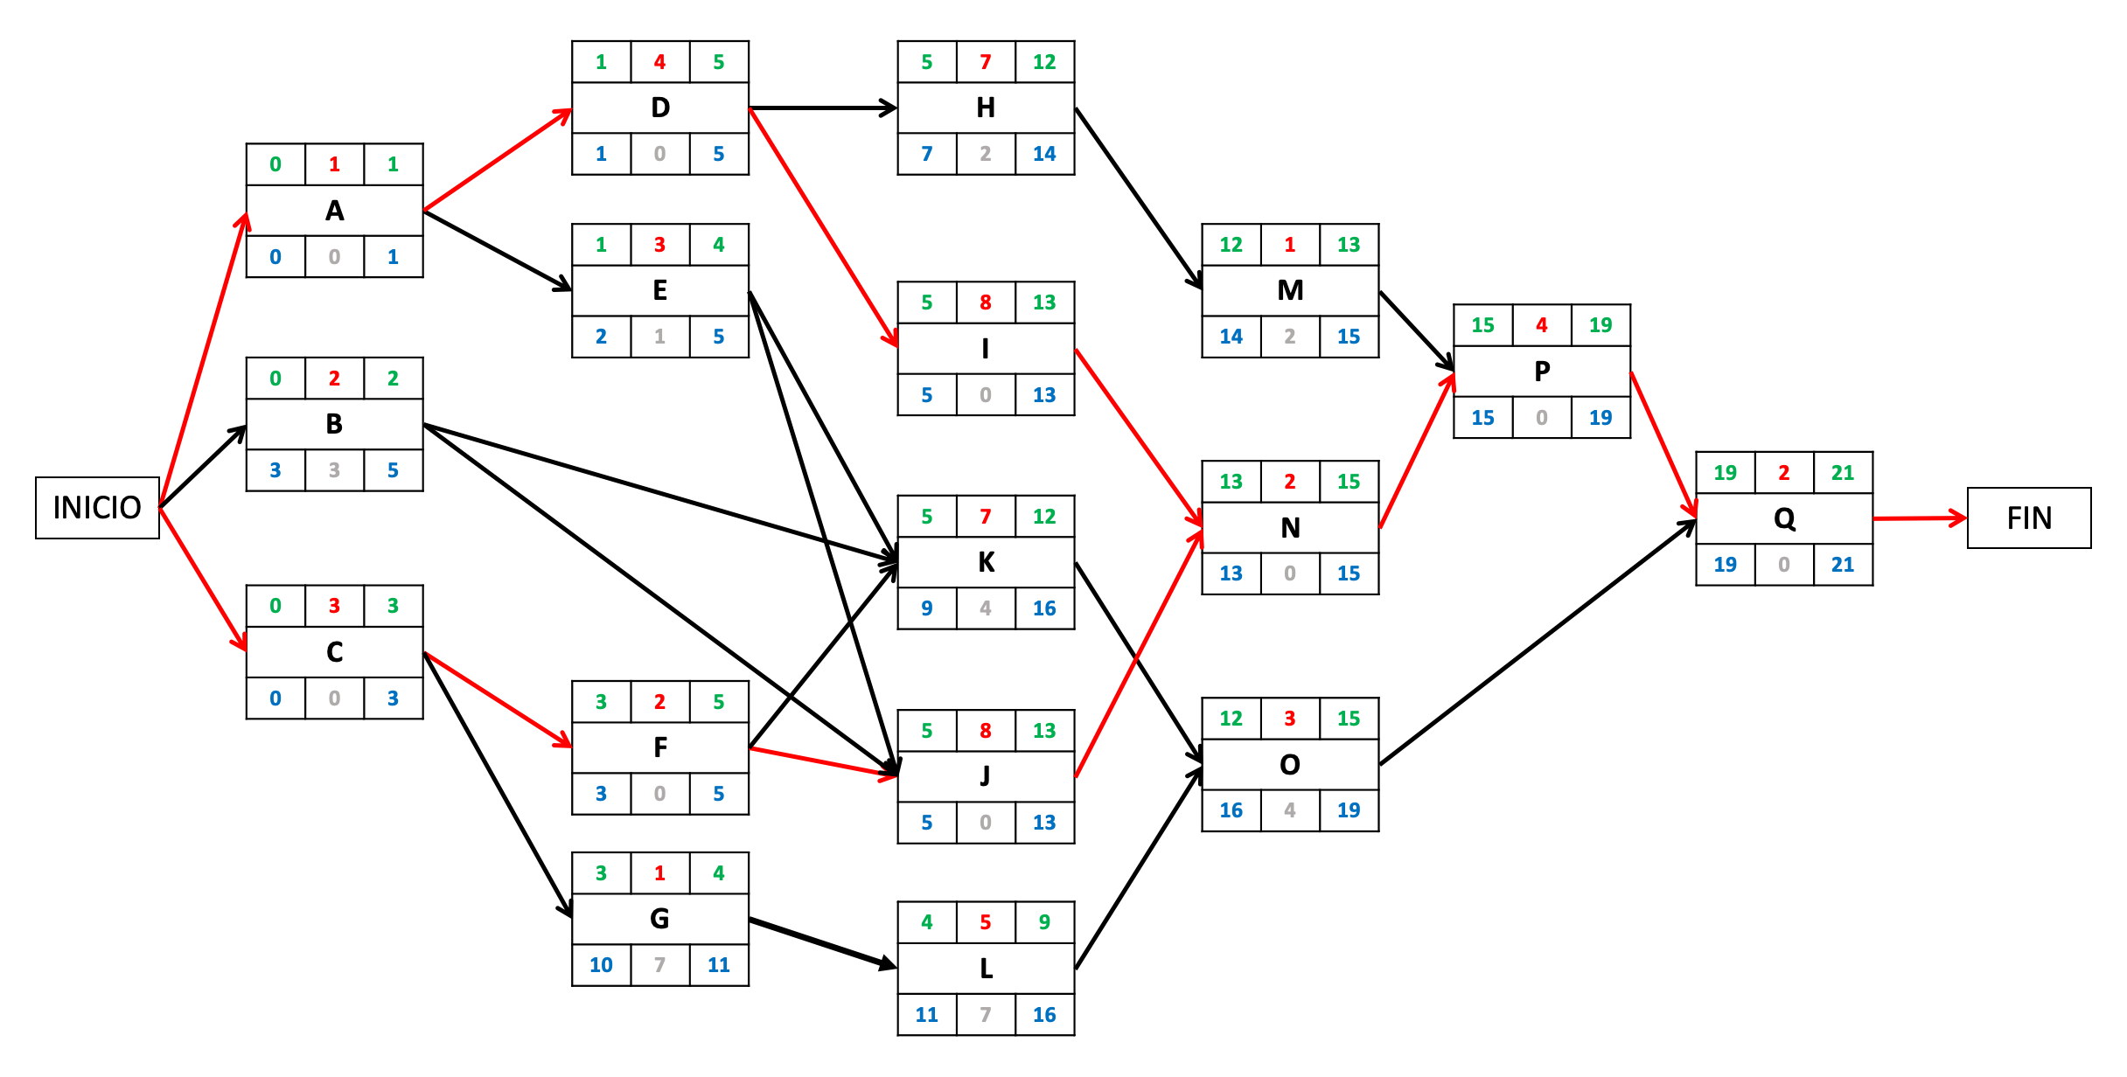
 |  |  |  |  |  |  |  |  |  |  |  | Supuesto Fecha inicio de proyecto: | 2017-03-01 | Fecha comienzo |  | Fecha Fin
Problema 3.6 |  | Duración (en semanas) |  |  | Tiempo PERT | Tiempo Early |  | Tiempos Late |  | Holgura Total | Holgura Libre |  | Actividad | más temprana | más tardía | más temprana | más tardía
Actividad | Precedentes | Optimista | Más Probable | Pesimista |  | ES | EF | LS | LF |  |  |  | A | 2017-03-01 | 2017-03-01 | 2017-03-07 | 2017-03-07
A | - | 1 | 1 | 1 | 1 | 0 | 1 | 0 | 1 | 0 | 0 |  | B | 2017-03-01 | 2017-03-22 | 2017-03-14 | 2017-04-04
B | - | 1 | 2 | 3 | 2 | 0 | 2 | 3 | 5 | 3 | 3 |  | C | 2017-03-01 | 2017-03-01 | 2017-03-21 | 2017-03-21
C | - | 2 | 3 | 4 | 3 | 0 | 3 | 0 | 3 | 0 | 0 |  | D | 2017-03-08 | 2017-03-08 | 2017-04-04 | 2017-04-04
D | A | 2 | 4 | 6 | 4 | 1 | 5 | 1 | 5 | 0 | 0 |  | E | 2017-03-08 | 2017-03-15 | 2017-03-28 | 2017-04-04
E | A | 1 | 3 | 5 | 3 | 1 | 4 | 2 | 5 | 1 | 1 |  | F | 2017-03-22 | 2017-03-22 | 2017-04-04 | 2017-04-04
F | C | 1 | 2 | 3 | 2 | 3 | 5 | 3 | 5 | 0 | 0 |  | G | 2017-03-22 | 2017-05-10 | 2017-03-28 | 2017-05-16
G | C | 0 | 1 | 2 | 1 | 3 | 4 | 10 | 11 | 7 | 0 |  | H | 2017-04-05 | 2017-04-19 | 2017-05-23 | 2017-06-06
H | D | 5 | 7 | 9 | 7 | 5 | 12 | 7 | 14 | 2 | 0 |  | I | 2017-04-05 | 2017-04-05 | 2017-05-30 | 2017-05-30
I | D | 6 | 8 | 10 | 8 | 5 | 13 | 5 | 13 | 0 | 0 |  | J | 2017-04-05 | 2017-04-05 | 2017-05-30 | 2017-05-30
J | B, E, F | 5 | 7 | 15 | 8 | 5 | 13 | 5 | 13 | 0 | 0 |  | K | 2017-04-05 | 2017-05-03 | 2017-05-23 | 2017-06-20
K | B, E, F | 6 | 7 | 8 | 7 | 5 | 12 | 9 | 16 | 4 | 0 |  | L | 2017-03-29 | 2017-05-17 | 2017-05-02 | 2017-06-20
L | G | 3 | 5 | 7 | 5 | 4 | 9 | 11 | 16 | 7 | 3 |  | M | 2017-05-24 | 2017-06-07 | 2017-05-30 | 2017-06-13
M | H | 1 | 1 | 1 | 1 | 12 | 13 | 14 | 15 | 2 | 2 |  | N | 2017-05-31 | 2017-05-31 | 2017-06-13 | 2017-06-13
N | I, J | 1 | 2 | 3 | 2 | 13 | 15 | 13 | 15 | 0 | 0 |  | O | 2017-05-24 | 2017-06-21 | 2017-06-13 | 2017-07-11
O | K, L | 2 | 3 | 4 | 3 | 12 | 15 | 16 | 19 | 4 | 4 |  | P | 2017-06-14 | 2017-06-14 | 2017-07-11 | 2017-07-11
P | M, N | 3 | 4 | 5 | 4 | 15 | 19 | 15 | 19 | 0 | 0 |  | Q | 2017-07-12 | 2017-07-12 | 2017-07-25 | 2017-07-25
Q | O, P | 1 | 2 | 3 | 2 | 19 | 21 | 19 | 21 | 0 | 0

Caminos Críticos: C1: A, D, I, N, P, Q. C2: C, F, J, N, P, Q
Duración del Proyecto: 21

Cuestiones C: 1. Se pueden retrasar todas aquellas tareas que tengan una holgura total mayor de 2.
Cuestiones C: 2. Si la tarea J se retrasa 2 semanas, la duración del proyecto se incrementaría a 23.
Cuestiones C: 3. Si la tarea M se retrasa 4 semanas y la J se retrasa 1 semana, la duración total del proyecto se incrementaría a 23 semanas.
Cuestiones C: 4. La actividad N se podría retrasar como mucho 1 semana, ya que su holgura total sería 1 con el cambio del punto (3).

 |  |  |  | Grafo PDM

